Накладная-№3
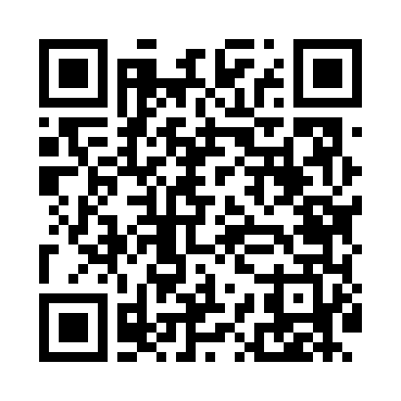
Номер товарно-транспортной накладной: |  |  | Торговый представитель: Amriyev Muhammad
Поставщик: Toshkent falcon fly 2 |  |  | Телефон торгового представителя: +998972880505
Дата отгрузки: 19.12.2025 |  |  | Контрагент: """" Klient
Дата консигнации: |  |  | Адрес:
Доставщик: |  |  | Телефон:
Телефон доставщика:
Время заказа: 19.12.2025 11:44:59
№ | Штрих-код | Название товаров (работ,услуг) | Количество | Количество в кейсе | Цена | Сумма
 |  |  | 10 |  |  | 30.5
1 | 6025422622320 | Поднос столовый пластмасс 1400 36.5CM XP-91-2 9 | 5 | 5 шт. | 3 | 15
2 | 2012441957254 | Пластмассовый графин 1.5L XP-11-11 | 5 | 5 шт. | 3.10 | 15.50
Итого: 30.5$|->UZS: 381,250.00

